点名について（注意事項）
・点名の構成について
基本的な点名の構成は以下のとおりです。
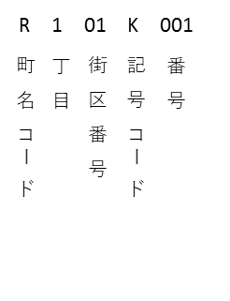

 | ※街区番号は住居表示における街区符号とは異なります。

・町名コードについて
区内の町名をアルファベットにした町名コードは以下のとおりです。

・記号コードについて
境界(筆界)点等成果においては、2種類(KとD)の記号コードを使用しています。
①K：筆界点を意味しています。
②D：道路区域の参考点を意味しています。

